Feuil1
 |  | semelle isolée

données |  |  |  |  |  | résultats
dimensions de poteau | Grand coté du poteau |  | b= | 0.25 | m | Aire de la surface portante |  | S=(G+Q)/ssol | 1.8333333333
 | petit coté de poteau |  | a= | 0.2 | m | Calcul des dimensions de la semelle |  | A1=(Sx(a/b))^½ | 1.2110601416
contrainte de l'acier etulisée |  |  | Fe = | 400 | MPa |  |  | B1=(Sx(b/a))^½ | 1.513825177
contrainte de béton à 28 jours |  |  | Fc28 = | 22 | MPa | le choix des dimensions |  | A≥A1 | 1.5
Effort permanant |  |  | G= | 0.167 | MN
Effort variable |  |  | Q= | 0.383 | MN |  |  | B≥B1 | 2
Effort de service = G + Q |  |  | Nser = | 0.55 | MN
Effort ultime = 1.35 G + 1.5 Q |  |  | Nu = | 0.79995 | MN | La hauteur utile « d » |  | d≥sup[(A-a)/4;(B-b)/4] | 0.4375
Contrainte admissible du sol | nature du sol |  | ssol | 0.3 | MPa | le choix de la hauteur utile « d » |  |  | 0.5
 | Roches peu fissurées saines |  | 0.75 à 4.6 |  |  | hauteur totale: h |  | h=d+0,05m | 0.55
 | Terrains non cohérents à bonne compacité |  | 0.35 à 0.76 |  |  | vérification de contrainte admissible du sol
 | Terrains non cohérents à compacité moyenne |  | 0.20 à 0.41 |  |  | Poids propre de la semelle | ( A x B x h x 0.025 ) |  | Pp= | 0.04125 | MN
 | Argiles |  | 0.10 à 0.31 |  |  | Charge totale sur le sol | (Pp semelle +Nser) |  | N= | 0.59125 | MN
 |  |  |  |  |  | Aire de la surface portante | ( A x B ) |  | S= | 3 | M2
 |  |  |  |  |  | Contrainte de travail sur le sol | (N/S) |  | s'= | 0.19708333333 | Mpa
 |  |  |  |  |  | vérification | s'<ssol |  | validée
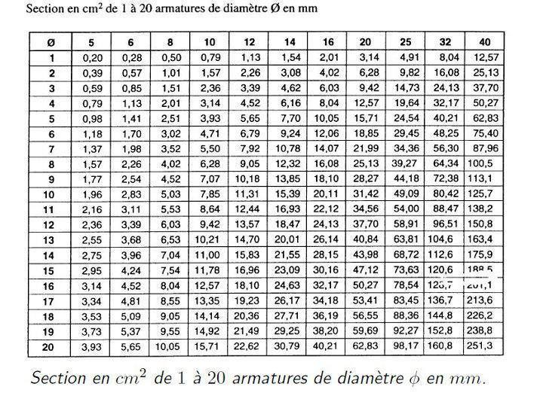

 | determination des aciers
 | gs | combinaison accidentaille |  | 1.5
 |  | les autres cas |  | 1.15
 | nappe supérieure//a A | As//A=(Nu(A-a)gs/(8xdxfe) |  | 7.4745328125 | cm² par mètre
 | nappe inferieure//a B | As//B=(Nu(B-b)gs/(8xdxfe) |  | 10.061871094 | cm² par mètre
 | Choix des sections commerçiales | voir le tableau des acier |  | As//A=
 |  |  |  | As//B=
 |  |  |  |  |  |  |  |  | ≥

